TAPA


CATASTRO VITICOLA NACIONAL
2019

DIVISION DE PROTECCIÓN AGRÍCOLA Y FORESTAL SUBDEPARTAMENTO DE VIÑAS, VINOS Y BEBIDAS ALCOHOLICAS
SAG

INTRODUCCION
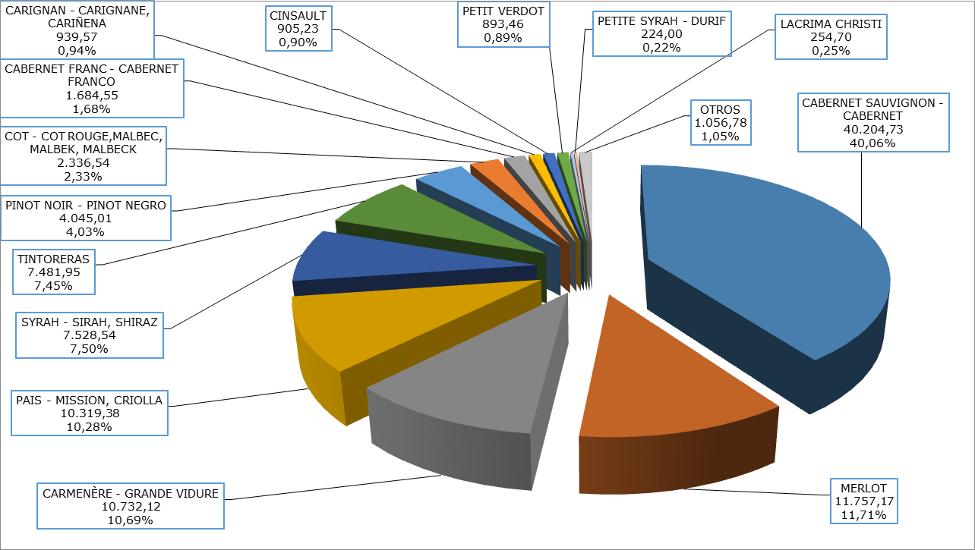
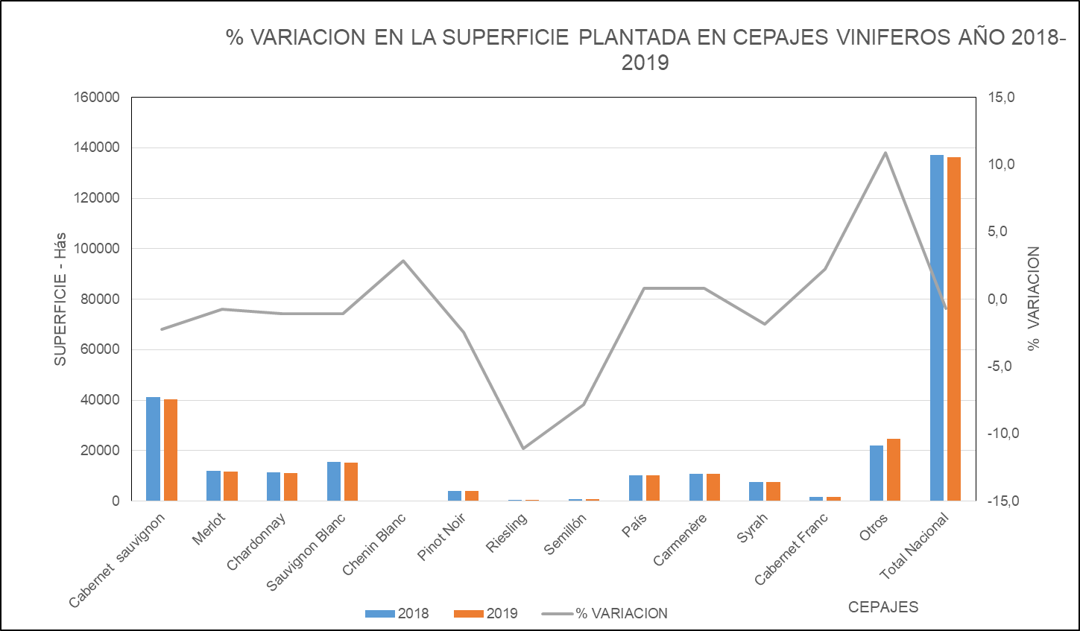
El Servicio Agrícola y Ganadero, presenta el Informe del Catastro Vitícola Nacional 2019, el que ha sido elaborado con los antecedentes proporcionados por los productores, a través de sus declaraciones juradas de plantación de vides para vinificación, consumo fresco y pisco, realizadas vía electrónica a través del sistema en línea habilitado para este efecto en el Portal Institucional del Servicio, según lo establecido por la Resolución Exenta N° 4196 de fecha 05.08.2008, declarando la totalidad del viñedo.

La motivación del Servicio de presentar anualmente este Catastro del Viñedo Chileno, obedece a la necesidad de aportar antecedentes estadísticos que sirvan para enfrentar en forma consistente, la implementación de políticas adecuadas al desarrollo del sector, el control de la zonificación vitícola y denominaciones de origen de vinos, como también, una acertada toma de decisiones de los diferentes agentes que intervienen en esta área de la agricultura chilena.

La estadística que se presenta en este Informe del Catastro Vitícola 2019, contiene la información de las plantaciones declaradas de las vides de vinificación a través del sistema en línea implementado por el Servicio. La información obtenida de las vides para consumo fresco y pisco, se presentan de igual manera incluyendo lo que a la fecha existe como registro en la base de datos del Servicio, teniendo claro que no es el registro completo del universo, a pesar de lo establecido en la Resolución mencionada anteriormente, razón por la cual son las diferencias que se producen entre el Catastro Vitícola 2007 y el actual.

Cabe señalar que desde el año 1995 al 2007, el catastro se obtenía de la información recibida de los productores a través de las declaraciones juradas presentadas en papel, señalando solamente las variaciones o modificaciones experimentadas en el año, ya sea de arranques, injertaciones o plantaciones de vides nuevas, a diferencia de lo efectuado en el año 2008, en que se solicitó a todos los propietarios o tenedores de terrenos plantados con vides que declarasen la totalidad de su plantación, lo que significó el levantamiento de un nuevo catastro a partir del año 2008. En ésta ocasión se entrega la versión correspondiente a dicho levantamiento, para el año 2019.

La superficie de vides para vinificación alcanzó las 136.288,79 hectáreas, que en comparación al catastro presentado en el año 2018 que fue de 137.191,12 hectáreas, representa una disminución de 0,7% de la superficie. Las mayores disminuciones en superficie se vieron reflejadas en las variedades Riesling, Semillón, Pinot Noir, Caberenet Sauvignon, Chardonnay con una baja de 11,1%, 7,8%, 2,4% 2,2% y 1,1 respectivamente.

El 73,6% del viñedo corresponde a cepajes tintos y el 26,4% a cepajes blancos, representados mayoritariamente por los cepajes Cabernet Sauvignon, Merlot, Carmeneré y Sauvignon Blanc, Chardonnay, respectivamente.

Las 12 variedades más plantadas, del total nacional:

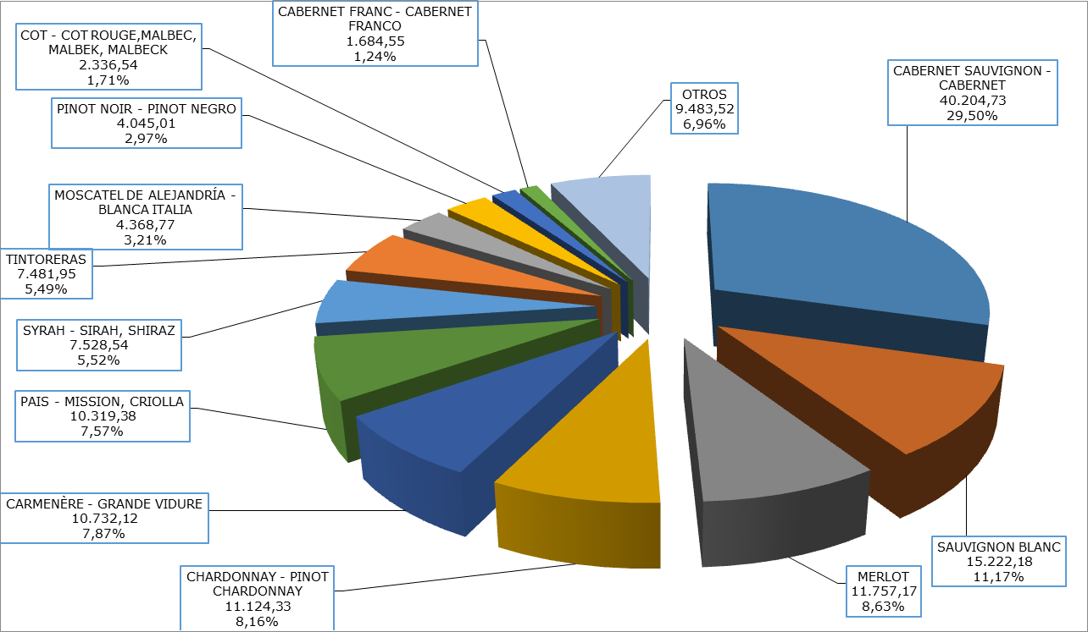

La información presentada incluye la superficie de vides plantadas a nivel nacional y regional, la superficie de los principales cepajes a nivel nacional y regional y estadística regional especificada por comuna y cepaje.

Las 14 variedades blancas más plantadas,:

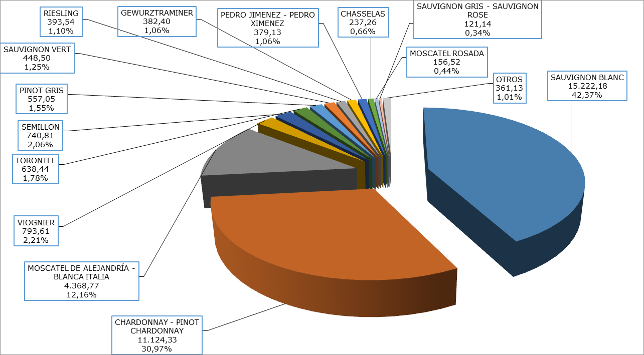

Las 14 variedades tintas más plantadas,:

